주요카드 - 프로메테우스 자리
12월 별자리 주제 - 신의 선물 '불'

1. 프로메테우스의 선물

상황 - 프로메테우스가 인간들에게 자신이 훔친 불을 선물로 주고 있다.
 | 프로메테우스가 신의 영역에서 인간 세상의 인간들에게 불을 선물로 주고 있다.
 | 프로메테우스는 귀한 불을 정성스럽게 인간들에게 전달하고 있고 인간들은 무릎을 꿇고 경배하는 자세로 이 선물을 받아들이고 있다.
 | (아래와 예시 이미지와 비슷한 상황 - 단지 상황만 아래와 같은 상황이라고 보시면 되고 배경, 캐릭터의 표현 등은
 | 참고하지 말아 주십시오.)

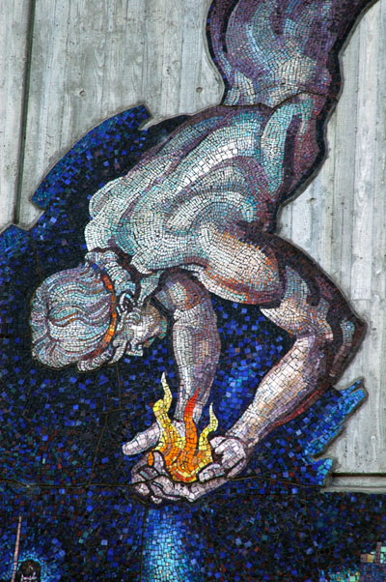
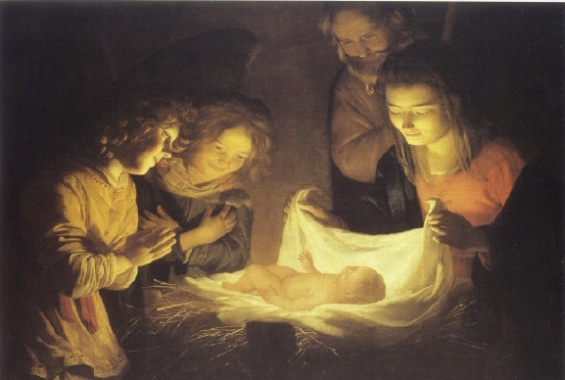
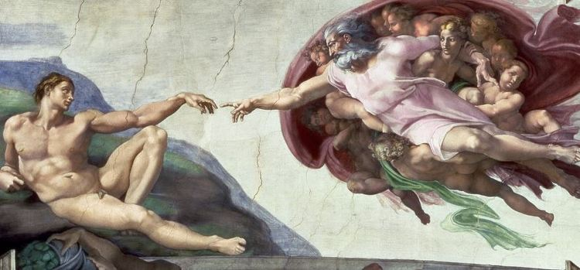
인간계
신계
인간들이 불에 대해 경탄을 하면서
프로메데우스에게 불을 전달 받고 있다.
프로메테우스가 신계에서 인간들에게
불을 전달해주고 있다.

보조카드 - 불의 신전 자리
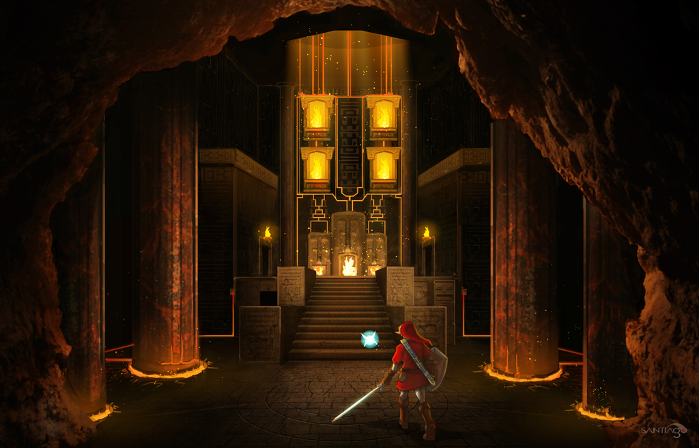
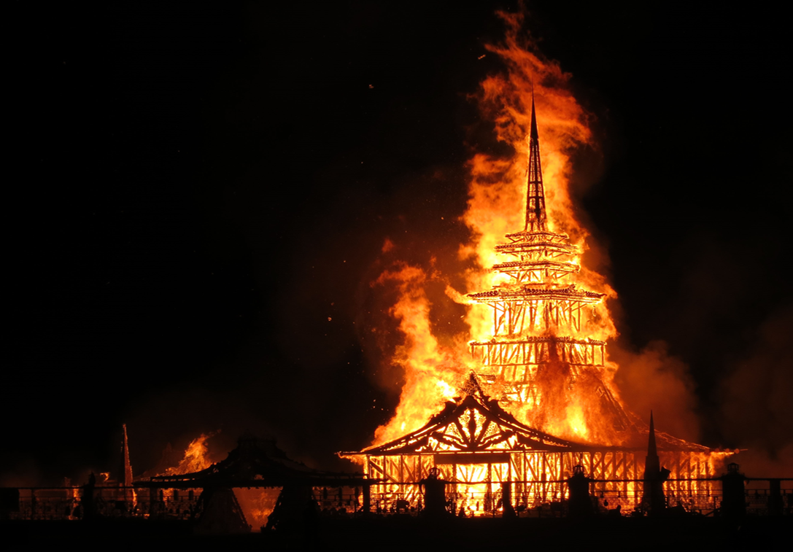
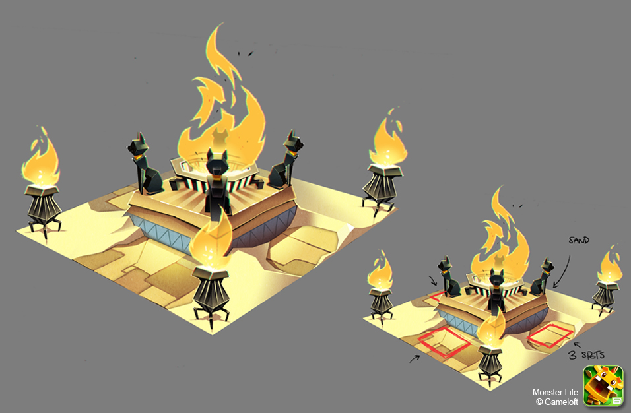
12월 별자리 주제 - 신의 선물 '불'

2. 불의 신전

상황 - 불의 신전에서 태양의 신 헬리오스가 잠든 틈을 타 프로메테우스가 불을 훔쳐가고 있다.
 | 불의 신전 침실에서 잠이든 헬리오스가 있고 그 뒤로 프로메테우스가 잠든 헬리오스의 동태를 살피며 살금살금 불을 훔쳐 달아나고 있다.
 | (아래와 예시 이미지와 비슷한 상황 - 단지 상황만 아래와 같은 상황이라고 보시면 되고 배경, 캐릭터의 표현 등은
 | 참고하지 말아 주십시오.)

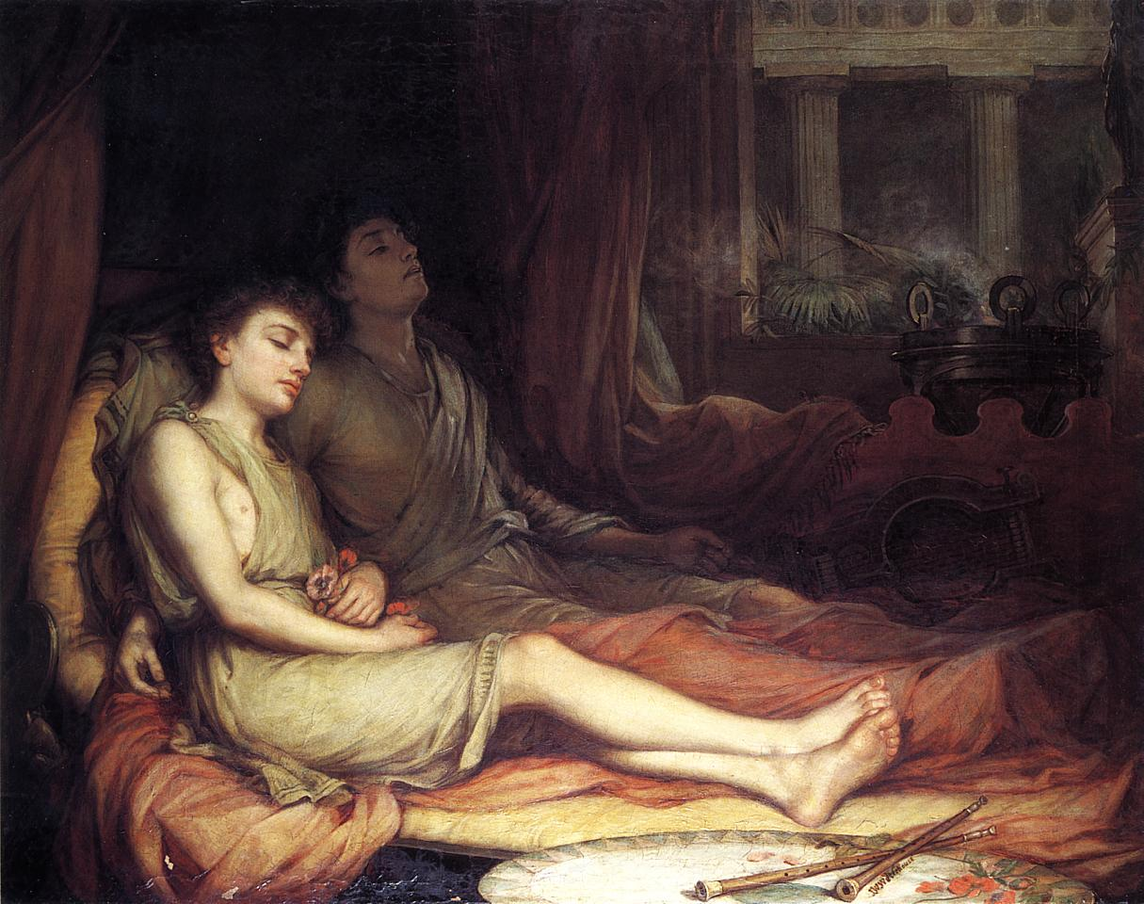
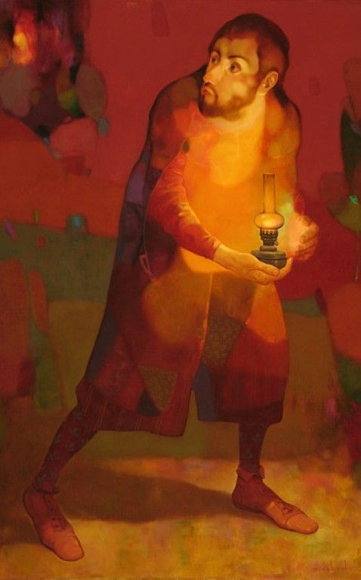

세부 요구 사항 :

 | 1. 헬리오스는 태양의 신이므로 아래와 같이 머리와 기타 여러 부분들이 불에 타고 있는 듯한 느낌이었으면 합니다.

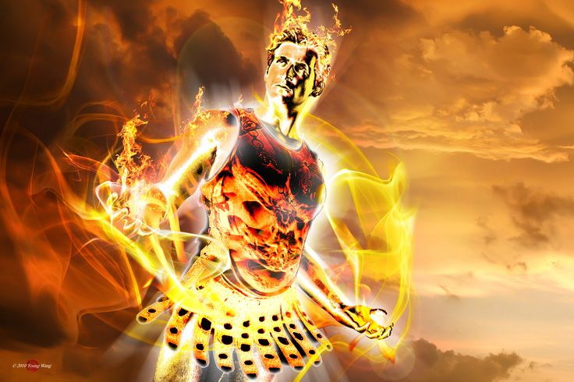
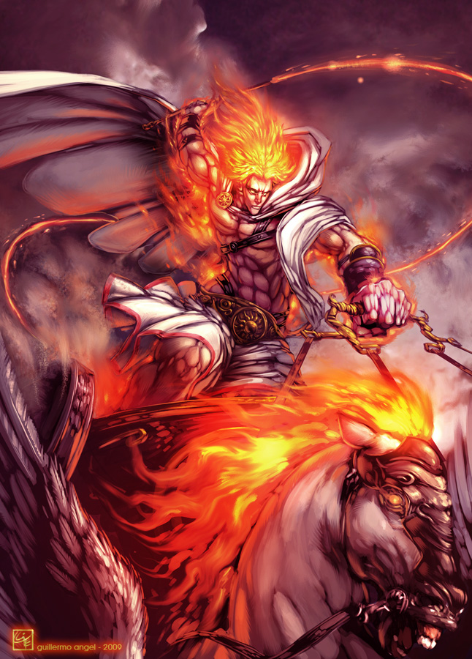

 | 2. 태양의 신전 또한 불의 탄생지이기에 아래와 같이 불과 태양 관련 장식 등으로 이루어져 있었으면 합니다.

보조카드 - 코카서스 절벽 자리
12월 별자리 주제 - 판도라의 상자

3. 코카서스 절벽

상황 - 프로메테우스가 코카서스 절벽에 묶여 있고 독수리가 프로메테우스에게 날아가고 있다.
 | 프로메테우스는 쇠사슬로 코카서스의 절벽에 묶여 하늘에서 제우스가 보낸 독수리를 노려보고 있다.

 | (아래와 예시 이미지와 비슷한 이미지 - 이미지만 아래와 같은 상황이라고 보시면 되고 캐릭터의 외형 등은
 | 참고하지 말아 주십시오.)

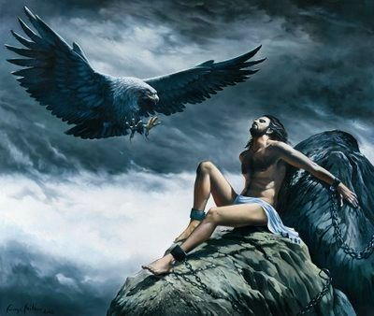

세부 요구 사항 :

 | 1. 아래와 같이 프로메테우스가 단호한 얼굴로 독수리를 노려볼 수 있도록 표현 부탁드립니다.
 | (프로메테우스는 자신의 행동이 정당하다고 생각하고 있습니다.)

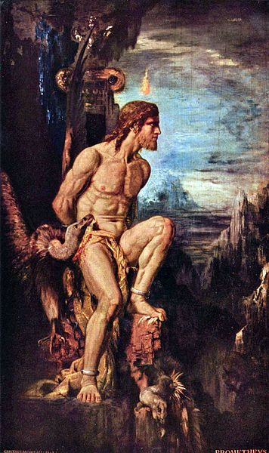

 | 2. 판도라의 손에 판도라의 상자가 들려 있으면 좋겠습니다.

12월 일반 카드 틀
12월 "신의 선물 '불'" 작물 테두리

 | 성화가 켜진 신전
 | 태양의 신전의 모습을 형상화한 테두리를 사용합니다.

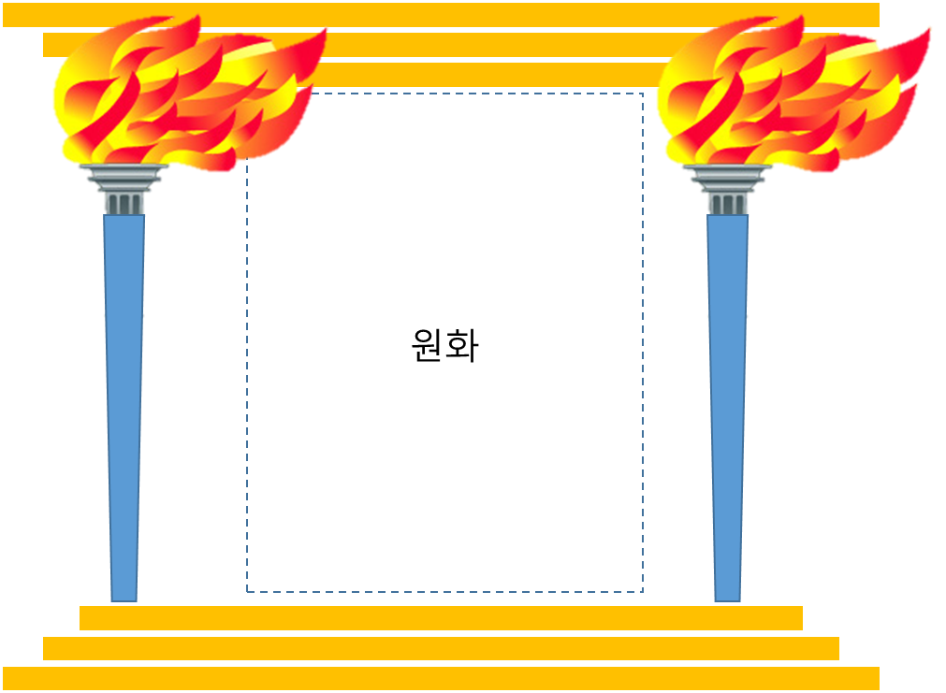

 |  | .

12월 스페셜 홀로그램 카드
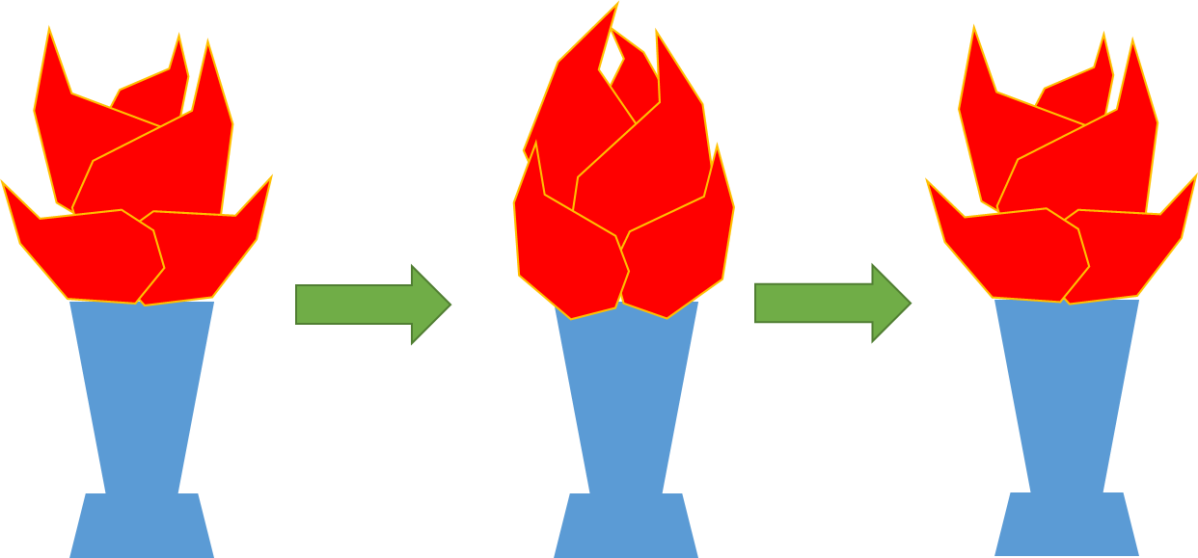
12월 "신의 선물'불'" 스페셜 홀로그램 카드 - 횃불

형태 :
아래와 같이 제단과 이 제단위에서 타오르는 횃불을 형상화한다.
단, 아래와 같이 실제 불이 아닌 보석을 불 모양으로 깎아놓은 듯한 느낌을 부탁드립니다.



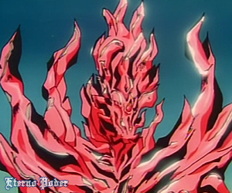

애니메이션 :
1. 불 모양의 보석부분에 천천히 아주 환하게 밝아졌다가 다시 천천히 다시 원래대로 돌아가는 효과를 부탁드립니다.

2. 불모양 보석이 실제 불에 타는 것처럼 각 불조각들이 조금씩 움직이도록 부탁드립니다.

